２．SQLDeveloper接続設定
２．SQLDeveloper接続設定

 | [１．仮想マシンインストール設定]でインストールした仮想マシンのOracleに
 | SQLDeveloperから接続する手順を示す。

 | 1.SQLDeveloper起動

 | 2.＋ボタン押下
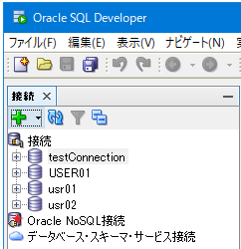

 | 3.接続設定
 |  | 以下を設定し、[テスト]ボタン押下。「ステータス:成功」と表示されたら[保存]ボタン押下

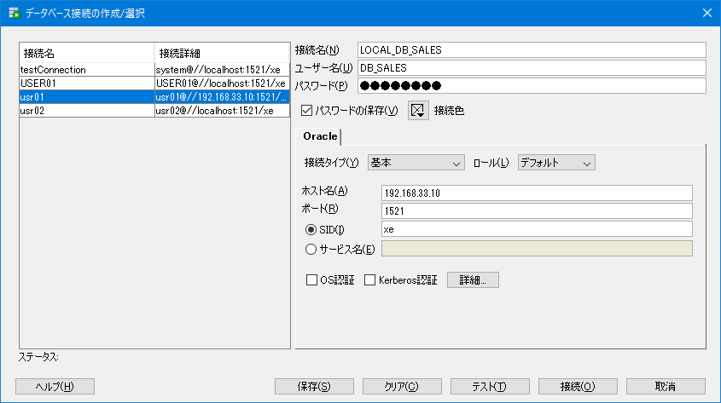

 |  |  |  |  | 接続名 | (任意の名前)
 |  |  |  |  | ユーザー名 | DB_SALES
 |  |  |  |  | パスワード | password
 |  |  |  |  | パスワードの保存 | チェックあり
 |  |  |  |  | ホスト名 | 192.168.33.10
 |  |  |  |  | ポート | 1521
 |  |  |  |  | SID | xe

 |  | 同様に以下も設定する

 |  |  | 個人Idisk
 |  |  | 接続名 | (任意の名前)
 |  |  | ユーザー名 | DB_ASPSV3
 |  |  | パスワード | password
 |  |  | パスワードの保存 | チェックあり
 |  |  | ホスト名 | 192.168.33.10
 |  |  | ポート | 1521
 |  |  | SID | xe

 |  |  | 有償サポート
 |  |  | 接続名 | (任意の名前)
 |  |  | ユーザー名 | DB_YSUP
 |  |  | パスワード | password
 |  |  | パスワードの保存 | チェックあり
 |  |  | ホスト名 | 192.168.33.10
 |  |  | ポート | 1521
 |  |  | SID | xe

 |  |  | 全サービス共通1
 |  |  | 接続名 | (任意の名前)
 |  |  | ユーザー名 | JSCNCSV3
 |  |  | パスワード | password
 |  |  | パスワードの保存 | チェックあり
 |  |  | ホスト名 | 192.168.33.10
 |  |  | ポート | 1521
 |  |  | SID | xe

 |  |  | 全サービス共通2
 |  |  | 接続名 | (任意の名前)
 |  |  | ユーザー名 | DB_COMMON
 |  |  | パスワード | password
 |  |  | パスワードの保存 | チェックあり
 |  |  | ホスト名 | 192.168.33.10
 |  |  | ポート | 1521
 |  |  | SID | xe

